81 インターネット利用率（スマートフォン）
81 インターネット利用率（スマートフォン）

 | 時点 2024(R6)年（毎年）
 | 単位 ％ |  |  |  |  |  |  |  | 偏差値 |  | 62.4
順位 |  | 都道府県名 |  | 数 値 |  |  | 順位 | 都道府県名 |  | 数 値

 |  | 0 | 全 国 |  | 87.0 | 0.0 | 24 | 0 | 福 井 |  | 84.7
1 |  | 0 | 愛 知 |  | 90.6 | 0.0 | 24 | 0 | 長 野 |  | 84.7
2 |  | 0 | 沖 縄 |  | 90.4 | 0.0 | 26 | 0 | 山 梨 |  | 84.6
3 |  | 0 | 神奈川 |  | 89.9 | 0.0 | 26 | 0 | 福 岡 |  | 84.6
4 |  | 0 | 大 阪 |  | 89.7 | 0.0 | 28 | 0 | 長 崎 |  | 84.4
5 |  | 0 | 東 京 |  | 89.6 | 0.0 | 28 | 0 | 熊 本 |  | 84.4
6 |  | 0 | 兵 庫 |  | 89.0 | 0.0 | 30 | 0 | 山 形 |  | 84.0
7 |  | 0 | 北海道 |  | 88.8 | 0.0 | 31 | 0 | 栃 木 |  | 83.9
8 |  | ◎ | 千 葉 |  | 88.5 | 0.0 | 32 | 0 | 香 川 |  | 83.8
9 |  | 0 | 石 川 |  | 88.0 | 0.0 | 33 | 0 | 鳥 取 |  | 83.7
10 |  | 0 | 群 馬 |  | 87.9 | 0.0 | 34 | 0 | 岩 手 |  | 83.6
11 |  | 0 | 広 島 |  | 87.7 | 0.0 | 35 | 0 | 宮 崎 |  | 83.5
12 |  | 0 | 奈 良 |  | 86.8 | 0.0 | 36 | 0 | 愛 媛 |  | 83.4
13 |  | 0 | 新 潟 |  | 86.4 | 0.0 | 37 | 0 | 高 知 |  | 83.3
14 |  | 0 | 静 岡 |  | 86.2 | 0.0 | 38 | 0 | 大 分 |  | 82.9
15 |  | 0 | 京 都 |  | 86.0 | 0.0 | 39 | 0 | 茨 城 |  | 82.8
16 |  | 0 | 和歌山 |  | 85.9 | 0.0 | 40 | 0 | 宮 城 |  | 82.7
17 |  | 0 | 岡 山 |  | 85.8 | 0.0 | 40 | 0 | 福 島 |  | 82.7
18 |  | 0 | 富 山 |  | 85.7 | 0.0 | 42 | 0 | 徳 島 |  | 81.8
19 |  | 0 | 埼 玉 |  | 85.2 | 0.0 | 43 | 0 | 秋 田 |  | 81.6
19 |  | 0 | 鹿児島 |  | 85.2 | 0.0 | 44 | 0 | 岐 阜 |  | 81.4
21 |  | 0 | 三 重 |  | 85.1 | 0.0 | 45 | 0 | 島 根 |  | 81.0
インターネット利用率 （スマートフォン）
北海道 | 88.80
青 森 | 80.10
岩 手 | 83.60
宮 城 | 82.70
秋 田 | 81.60
山 形 | 84.00
福 島 | 82.70
茨 城 | 82.80
栃 木 | 83.90
群 馬 | 87.90
埼 玉 | 85.20
千 葉 | 88.50
東 京 | 89.60
神奈川 | 89.90
新 潟 | 86.40
富 山 | 85.70
石 川 | 88.00
福 井 | 84.70
山 梨 | 84.60
長 野 | 84.70
岐 阜 | 81.40
静 岡 | 86.20
愛 知 | 90.60
三 重 | 85.10
滋 賀 | 85.10
京 都 | 86.00
大 阪 | 89.70
兵 庫 | 89.00
奈 良 | 86.80
和歌山 | 85.90
鳥 取 | 83.70
島 根 | 81.00
岡 山 | 85.80
広 島 | 87.70
山 口 | 84.80
徳 島 | 81.80
香 川 | 83.80
愛 媛 | 83.40
高 知 | 83.30
福 岡 | 84.60
佐 賀 | 79.70
長 崎 | 84.40
熊 本 | 84.40
大 分 | 82.90
宮 崎 | 83.50
鹿児島 | 85.20
沖 縄 | 90.40
21 |  | 0 | 滋 賀 |  | 85.1 | 0.0 | 46 | 0 | 青 森 |  | 80.1
23 |  | 0 | 山 口 |  | 84.8 | 0.0 | 47 | 0 | 佐 賀 |  | 79.7

(％)

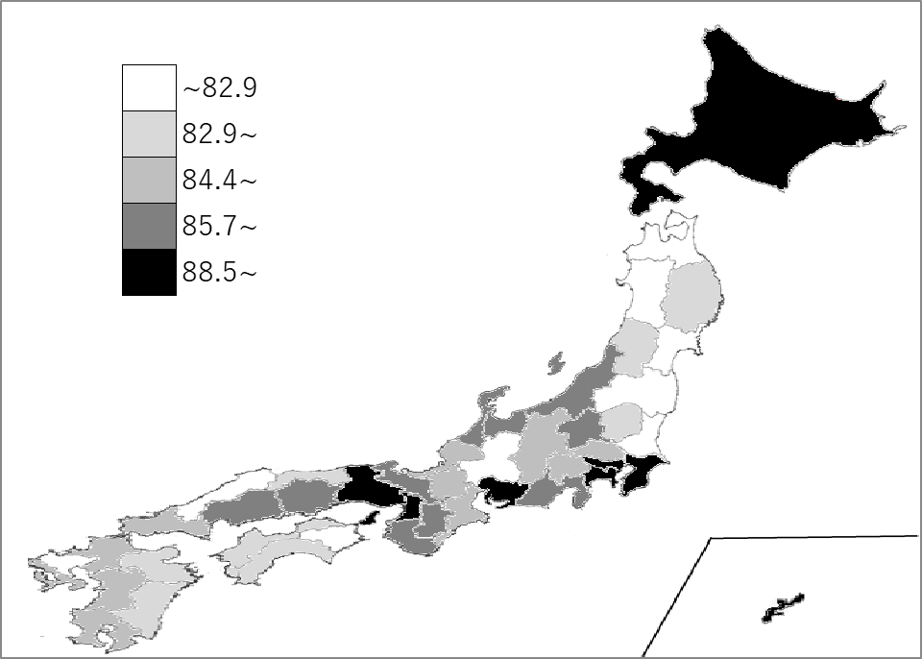
千葉県の推移
令和2年 | 81.6 | 15
令和3年 | 84.3 | 5
令和4年 | 88.7 | 2
令和5年 | 84.8 | 10
令和6年 | 88.5 | 8

《備 考》 ・資料出所 総務省情報流通行政局 「通信利用動向調査(インターネットの利用機器(インターネット利用者))から」

